Sheet1
2025年6月零星物资采购项目报价清单
序号 | 品名 | 规格 | 参考图片 | 单位 | 数量 | 单价（元） | 小计金额（元） | 需求科室
1 | 密封袋 | 8丝，7×10cm；PE材料，韧性佳，耐磨损，烫边严实，耐用防爆边，防水防潮。 |  | 个 | 20000 |  |  | 药剂科
2 | 计时器 | PP塑料材质外壳 | 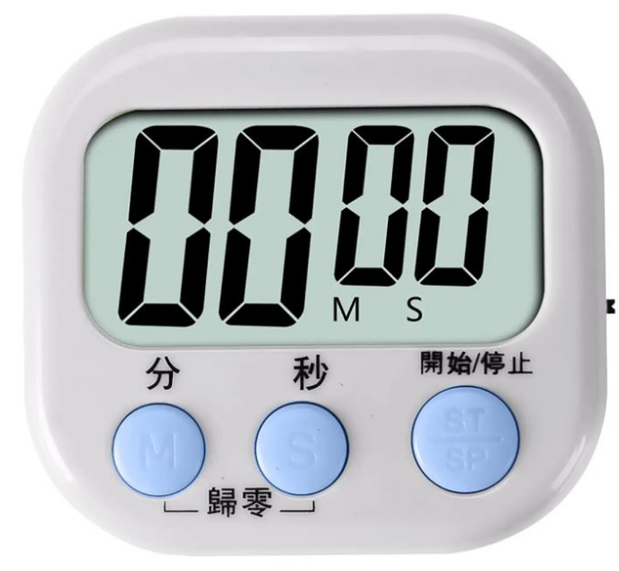 | 个 | 3 |  |  | 病理科
3 | 胶杯 | 约6安士容量（170ml容量），胶杯中号，无异味，可抵御冷热温度：-10℃-100℃，成分：聚丙烯，50个/条 |  | 条 | 400 |  |  | 全院
4 | 擦手纸 | 与抹手纸挂箱适配100%原生木浆,每抽≥2层，每包≥395g，每箱≥20包，酒店、医院常规尺寸，400g/卷 | 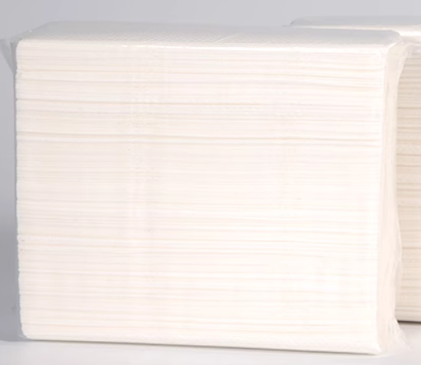 | 箱 | 100 |  |  | 全院
5 | 大盘卷纸 | 三层、550g | 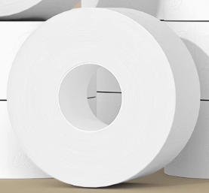 | 卷 | 800 |  |  | 全院
6 | 硒鼓 | 佳能原装CRG328硒鼓，适用于佳能MF4890DW，可打印约2100页 |  | 个 | 5 |  |  | 医保办3个、病理科2个
合计金额（元） |  |  |  | 0
备注：单价报价包括各种税金、运输费、搬运费、材料费、人工费、安装费等一切费用，即最终价格。
 |  |  |  | 公司盖章：
 |  |  |  | 联系人：
 |  |  |  | 联系电话：

